Ohje
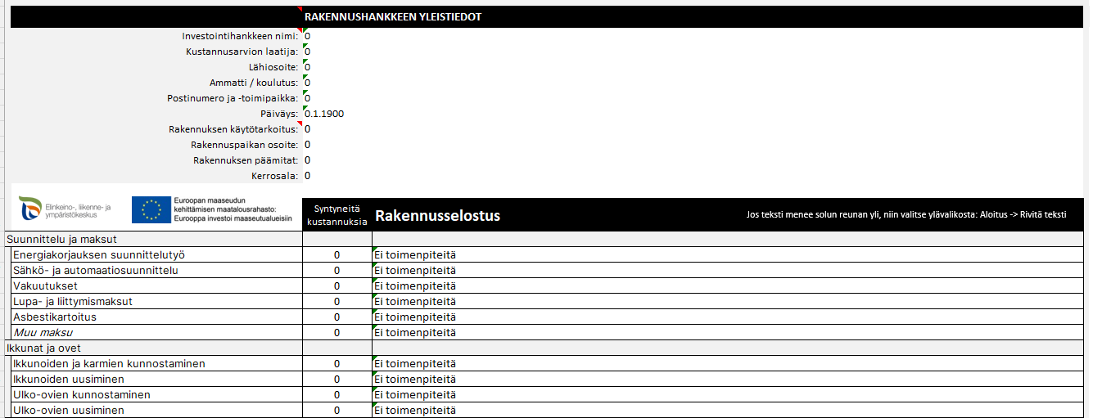
Ohje työkirjan ominaisuuksiin
Lataa Excel työkirja omalle koneellesi.

Katso taulukon täyttöohje video:
Linkki videoon
Voit pienentää tai suurentaa taulukkoa Ctrl + hiiren rullaa pyörittämällä. Tai valitsemalla valintanauhalta Näytä -> Zoomaus

Ohjevideo on tehty yhdistyksille suunnattuun taulukkoon,
jossa on vastikkeetonta työtä,
mutta se käy soveltuvin osin myös tähän taulukkoon.
Jos solussa on punainen kulma, saat siitä lisää ohjeita viemällä hiiren osoittimen solun päälle.

Jos koontilomakkeissa pitkä teksti menee solun reunan yli, niin valitse valintanauhalta
Aloitus -> Rivitä teksti
Tässä työkirjassa on ohjeen lisäksi neljä taulukkoa, jotka koostuvat täytettävistä taulukoista ja niistä johdetuista koonneista. Koontilomakkeita voi vain tulostaa tai tallentaa omaksi tiedoksi.
Laskentataulukolla voit tehdä kustannusarvion ja tehdä rakennusselostuksen.
Taulukon alareunaan syntyy näistä tiedoista rahoitussuunnitelma.
Kustannukset syntyvät rakentamiseen tarvittavista materiaalien määristä ja hinnoista ja mahdollisista urakoista.
Kustannusarvion tekijän tulee olla rakennusalan asiantuntija.

Ohje työkirjan täyttöön

Hankkeen yleistiedot

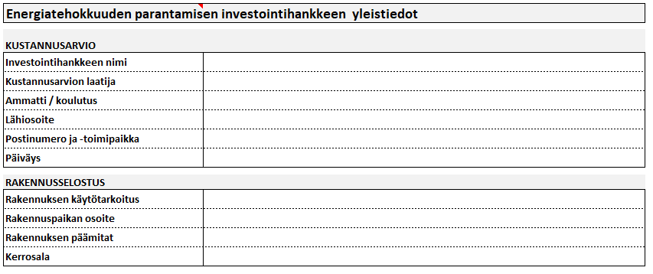
Aloita taulukon täyttäminen tästä välilehdestä.
Tähän tulevat tiedot siirtyvät suoraan koontilomakkeisiin

Kustannusarvio ja rahoitussuunnitelma
Rakennusselostus

Taulukko tekee rahoitussuunnitelman rahoittajan myöntämän tukiprosentin mukaan. Tarkasta aina rahoittajalta myönnettävän tuen määrä! Voit muuttaa sen perusteella taulukkoon tukiprosentit.

Kirjaa kustannusarvio lomakkeeseen kustannuksia tarvittaviin kohtiin:
- Selite (Kirjoita mistä materiaalista on kyse. Esim. Murske 0-16 mm, Runkopuutavara mitallistettu 58x98 mm)
- Määrä (Kirjoita hankittavan materiaalin määrä
- Yksikkö (Valitse avautuvasta valikosta oikea yksikkö)
- á hinta € (Kirjoita hankittavan tuotteen á hinta)
- Muista merkitä onko hinnoissa ALV mukana vai ei. Jos käytät viitekustannuksia, niin ne ovat alvittomia.
Jos kohteesta on pyydetty tarjouksia, niin täytä hintavertailun perusteella valitun urakoitsijan antama hinta kohtaan Urakkahinta.
Joskus urakkaa ei tarjota vaan urakoitsija tarjoaa työn tuntihinnalla, kirjaa tämä kohtaan Tuntityönä tehdyt tunnit ja tuntiveloitushinta.
Taulukko laskee materiaalit ja urakat sekä tekee niistä rahoitussuunnitelman taulukon alaosaan.
Kun kustannusarviolomakkeeseen syntyy kustannuksia materiaalit ja ostopalvelut osiosta,
niin Rakennusselostus kohtaan tulee teksti Kirjoita tähän mitä tehdään, johon kuvataan rakennustoimenpidettä.
Jos kustannuksia ei synny, solussa on teksti Ei toimenpiteitä
Rakennuselostuksessa yksilöidään mitä kussakin kohdassa on tarkoitus tehdä.
Esim.: Rakennuksen pilarianturat 8 kpl 400 x 400 laudoitetaan, raudoitetaan harjateräksellä B500B ja valetaan lujuusluokan C20/25 betonilla.

Rakennusselostus on samassa taulukossa kustannusarviolomakkeen kanssa. Se laaditaan jokaista rakennuskohdetta varten yksilöllisesti.
Rakennusselostuksessa kuvataan rakennettavaksi aiottua rakennusta ja rakennushankkeen lopputulosta. Siinä kuvataan esimerkiksi työtavat, rakentamisessa käytettävät materiaalit, mitat, pintakäsittelyt, rakentamistapa, lämmitys-, ilmanvaihto- ja jäähdytysjärjestelmät sekä niiden laitteet ja säätölaitteet.
Rakennusselostus tehdään niin tarkaksi, että kaikki hankkeen laatija ja rahoittaja ymmärtävät sisällön ja toteutuksen.

KOONTILOMAKEET

Koontilomakkeisiin siirtyy tiedot hankkeen tiedot, Kustannusarvio | Rakennusselostus lomakkeen tiedoilla ja näitä koontilomakkeita ei voi muokata.

Kustannusarvion koonti

Koontitaulukot tuovat tiedot Hankkeen tiedot sekä Kustannusarvio | Rakennusselostus välilehdestä.
Näitä taulukoita ei voi muokata. Ne voi vain tallentaa tai tulostaa.
Jos sinulla on Adobe Acrobat ohjelmisto, voit tallentaa jokaisen koontitaulukon erikseen valitsemalla
Tiedosto -> Tallenna Adobe -PDF tiedostona.
Jos sinulla ei ole Adoben ohjelmistoa, niin voit Tallentaa taulukon tulostuksen kautta .pdf formaattiin seuraavasti:
Valitse Tiedosto -> Tulosta -> valitse tulostimeksi Microsoft Print to PDF. -> Valitse Tulosta (Tulostusta ei tapahdu, vaan seuravaksi ohjelma kysyy mihin kansioon .pdf tulostus tehdään). -> Valitaan kansio (tai luodaan uusi) ja annetaan tiedostolle nimi.
Vie koontilomakkeista tallennetut .pdf tiedostot Hyrrään liitteiksi.
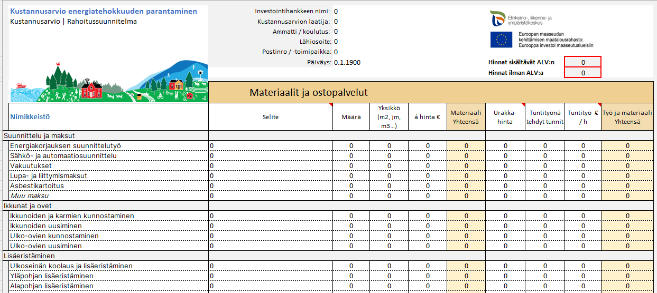

Rakennusselostus koonti

Kustannusarvio koonti

 | Kustannusarvio energiatehokkuuden parantaminen | Investointihankkeen nimi: | 0
 | Kustannusarvio | Rahoitussuunnitelma | Kustannusarvion laatija: | 0
 |  | Ammatti / koulutus: | 0
 |  | Lähiosoite: | 0
 |  | Postinro / -toimipaikka: | 0
 |  | Päiväys: | 0 |  |  |  | Hinnat sisältävät ALV:n |  | 0
 |  |  |  |  |  |  | Hinnat ilman ALV:a |  | 0

 |  | Materiaalit ja ostopalvelut
 | Nimikkeistö | Selite | Määrä | Yksikkö (m2, jm, m3…) | á hinta € | Materiaali Yhteensä | Urakka-hinta | Tuntityönä tehdyt tunnit | Tuntityö € / h | Työ ja materiaali Yhteensä
Suunnittelu ja maksut
 | Energiakorjauksen suunnittelutyö | 0 | 0 | 0 | 0 | 0.00 | 0 | 0 | 0 | 0.00
 | Sähkö- ja automaatiosuunnittelu | 0 | 0 | 0 | 0 | 0.00 | 0 | 0 | 0 | 0.00
 | Vakuutukset | 0 | 0 | 0 | 0 | 0.00 | 0 | 0 | 0 | 0.00
 | Lupa- ja liittymismaksut | 0 | 0 | 0 | 0 | 0.00 | 0 | 0 | 0 | 0.00
 | Asbestikartoitus | 0 | 0 | 0 | 0 | 0.00 | 0 | 0 | 0 | 0.00
 | Muu maksu | 0 | 0 | 0 | 0 | 0.00 | 0 | 0 | 0 | 0.00
Ikkunat ja ovet
 | Ikkunoiden ja karmien kunnostaminen | 0 | 0 | 0 | 0 | 0.00 | 0 | 0 | 0 | 0.00
 | Ikkunoiden uusiminen | 0 | 0 | 0 | 0 | 0.00 | 0 | 0 | 0 | 0.00
 | Ulko-ovien kunnostaminen | 0 | 0 | 0 | 0 | 0.00 | 0 | 0 | 0 | 0.00
 | Ulko-ovien uusiminen | 0 | 0 | 0 | 0 | 0.00 | 0 | 0 | 0 | 0.00
Lisäeristäminen
 | Ulkoseinän koolaus ja lisäeristäminen | 0 | 0 | 0 | 0 | 0.00 | 0 | 0 | 0 | 0.00
 | Yläpohjan lisäeristäminen | 0 | 0 | 0 | 0 | 0.00 | 0 | 0 | 0 | 0.00
 | Alapohjan lisäeristäminen | 0 | 0 | 0 | 0 | 0.00 | 0 | 0 | 0 | 0.00
 | Rakenteiden tiivistäminen | 0 | 0 | 0 | 0 | 0.00 | 0 | 0 | 0 | 0.00
 | Perustusten lisäeristäminen | 0 | 0 | 0 | 0 | 0.00 | 0 | 0 | 0 | 0.00
 | Muu lisäeristäminen | 0 | 0 | 0 | 0 | 0.00 | 0 | 0 | 0 | 0.00
Ilmanvaihto
 | Painovoimaisen ilmanvaihdon kunnostaminen | 0 | 0 | 0 | 0 | 0.00 | 0 | 0 | 0 | 0.00
 | Ilmanvaihtokanavien nuohoaminen | 0 | 0 | 0 | 0 | 0.00 | 0 | 0 | 0 | 0.00
 | Ilmanvaihtokoneen huoltaminen | 0 | 0 | 0 | 0 | 0.00 | 0 | 0 | 0 | 0.00
 | Ilmamäärien säätäminen | 0 | 0 | 0 | 0 | 0.00 | 0 | 0 | 0 | 0.00
 | Uusien ilmanvaihtoputkien asentaminen | 0 | 0 | 0 | 0 | 0.00 | 0 | 0 | 0 | 0.00
 | Ilmanvaihtokoneen vaihto ja uusiminen | 0 | 0 | 0 | 0 | 0.00 | 0 | 0 | 0 | 0.00
Lämmitys
 | Energiakaivon poraaminen | 0 | 0 | 0 | 0 | 0.00 | 0 | 0 | 0 | 0.00
 | Maalämmön keruuputkistot ja maalämpöpumppu | 0 | 0 | 0 | 0 | 0.00 | 0 | 0 | 0 | 0.00
 | Lämmönjakohuoneen muutostyöt | 0 | 0 | 0 | 0 | 0.00 | 0 | 0 | 0 | 0.00
 | Ilma-vesilämpöpumpun asentaminen | 0 | 0 | 0 | 0 | 0.00 | 0 | 0 | 0 | 0.00
 | Ilmalämpöpumpun asentaminen | 0 | 0 | 0 | 0 | 0.00 | 0 | 0 | 0 | 0.00
 | Nykyisen lämmitysjärjestelmän säätö ja huoltaminen | 0 | 0 | 0 | 0 | 0.00 | 0 | 0 | 0 | 0.00
 | Lämpöputkistojen ja pattereiden uusiminen | 0 | 0 | 0 | 0 | 0.00 | 0 | 0 | 0 | 0.00
 | Aurinkolämmitysjärjestelmän asentaminen | 0 | 0 | 0 | 0 | 0.00 | 0 | 0 | 0 | 0.00
 | Tulisijan kunnostaminen | 0 | 0 | 0 | 0 | 0.00 | 0 | 0 | 0 | 0.00
 | Muun lämmitysjärjestemän asentaminen | 0 | 0 | 0 | 0 | 0.00 | 0 | 0 | 0 | 0.00
Sähkötyöt
 | Pääkeskuksen uusiminen | 0 | 0 | 0 | 0 | 0.00 | 0 | 0 | 0 | 0.00
 | Vanhojen sähköasennusten uusiminen | 0 | 0 | 0 | 0 | 0.00 | 0 | 0 | 0 | 0.00
 | Uusien varusteiden ja laitteiden sähköasennukset | 0 | 0 | 0 | 0 | 0.00 | 0 | 0 | 0 | 0.00
 | Aurinkopaneelien asentaminen | 0 | 0 | 0 | 0 | 0.00 | 0 | 0 | 0 | 0.00
 | Automaatiojärjestelmän asentaminen | 0 | 0 | 0 | 0 | 0.00 | 0 | 0 | 0 | 0.00
 | Valvontajärjestelmän asentaminen (LVIS järjestelmät) | 0 | 0 | 0 | 0 | 0.00 | 0 | 0 | 0 | 0.00
Vesijohdot ja viemärit
 | Porakaivon rakentaminen | 0 | 0 | 0 | 0 | 0.00 | 0 | 0 | 0 | 0.00
 | Vesijohtojen uusiminen | 0 | 0 | 0 | 0 | 0.00 | 0 | 0 | 0 | 0.00
 | Vesijohtojen sulanapidon uusiminen | 0 | 0 | 0 | 0 | 0.00 | 0 | 0 | 0 | 0.00
 | Viemäröintijärjestelmän uusiminen | 0 | 0 | 0 | 0 | 0.00 | 0 | 0 | 0 | 0.00
 | Viemärien sulanapidon uusiminen | 0 | 0 | 0 | 0 | 0.00 | 0 | 0 | 0 | 0.00
 | Vesikalusteiden uusiminen | 0 | 0 | 0 | 0 | 0.00 | 0 | 0 | 0 | 0.00
Muuta
 | Telineet | 0 | 0 | 0 | 0 | 0.00 | 0 | 0 | 0 | 0.00
 | Materiaalien kuljetukset | 0 | 0 | 0 | 0 | 0.00 | 0 | 0 | 0 | 0.00
 | Rakennusjätteiden poiskuljetus ja jätemaksut | 0 | 0 | 0 | 0 | 0.00 | 0 | 0 | 0 | 0.00
 | Työmaa-aikainen sähkö | 0 | 0 | 0 | 0 | 0.00 | 0 | 0 | 0 | 0.00
 | Talkooruokailu | 0 | 0 | 0 | 0 | 0.00 | 0 | 0 | 0 | 0.00
 | Muu tuote tai palvelu | 0 | 0 | 0 | 0 | 0.00 | 0 | 0 | 0 | 0.00
 | Muu tuote tai palvelu | 0 | 0 | 0 | 0 | 0.00 | 0 | 0 | 0 | 0.00
 | Muu tuote tai palvelu | 0 | 0 | 0 | 0 | 0.00 | 0 | 0 | 0 | 0.00
 |  |  |  |  |  | 0.00 |  |  | Tositteelliset | 0.00

 |  |  |  |  |  |  |  | Rahoittaja määrittelee tukiprosentin
 |  |  |  |  |  |  |  | MYÖNNETTÄVÄ TUKI | 40% | 0.00
 |  |  |  |  |  |  |  | OMA RAHOITUS | 60% | 0.00
 |  |  |  |  |  |  |  | Kokonaiskustannukset | 100% | 0.00

Rakennusselostus koonti
 |  | RAKENNUSHANKKEEN YLEISTIEDOT
 | Investointihankkeen nimi: | 0
 | Kustannusarvion laatija: | 0
 | Lähiosoite: | 0
 | Ammatti / koulutus: | 0
 | Postinumero ja -toimipaikka: | 0
 | Päiväys: | 0
 | Rakennuksen käytötarkoitus: | 0
 | Rakennuspaikan osoite: | 0
 | Rakennuksen päämitat: | 0
 | Kerrosala: | 0

Jos teksti menee solun reunan yli, niin valitse ylävalikosta: Aloitus -> Rivitä teksti
 |  | Syntyneitä kustannuksia | Rakennusselostus
Suunnittelu ja maksut
 | Energiakorjauksen suunnittelutyö | 0.00 | Ei toimenpiteitä
 | Sähkö- ja automaatiosuunnittelu | 0.00 | Ei toimenpiteitä
 | Vakuutukset | 0.00 | Ei toimenpiteitä
 | Lupa- ja liittymismaksut | 0.00 | Ei toimenpiteitä
 | Asbestikartoitus | 0.00 | Ei toimenpiteitä
 | Muu maksu | 0.00 | Ei toimenpiteitä
Ikkunat ja ovet
 | Ikkunoiden ja karmien kunnostaminen | 0.00 | Ei toimenpiteitä
 | Ikkunoiden uusiminen | 0.00 | Ei toimenpiteitä
 | Ulko-ovien kunnostaminen | 0.00 | Ei toimenpiteitä
 | Ulko-ovien uusiminen | 0.00 | Ei toimenpiteitä
Lisäeristäminen
 | Ulkoseinän koolaus ja lisäeristäminen | 0.00 | Ei toimenpiteitä
 | Yläpohjan lisäeristäminen | 0.00 | Ei toimenpiteitä
 | Alapohjan lisäeristäminen | 0.00 | Ei toimenpiteitä
 | Rakenteiden tiivistäminen | 0.00 | Ei toimenpiteitä
 | Perustusten lisäeristäminen | 0.00 | Ei toimenpiteitä
 | Muu lisäeristäminen | 0.00 | Ei toimenpiteitä
Ilmanvaihto
 | Painovoimaisen ilmanvaihdon kunnostaminen | 0.00 | Ei toimenpiteitä
 | Ilmanvaihtokanavien nuohoaminen | 0.00 | Ei toimenpiteitä
 | Ilmanvaihtokoneen huoltaminen | 0.00 | Ei toimenpiteitä
 | Ilmamäärien säätäminen | 0.00 | Ei toimenpiteitä
 | Uusien ilmanvaihtoputkien asentaminen | 0.00 | Ei toimenpiteitä
 | Ilmanvaihtokoneen vaihto ja uusiminen | 0.00 | Ei toimenpiteitä
Lämmitys
 | Energiakaivon poraaminen | 0.00 | Ei toimenpiteitä
 | Maalämmön keruuputkistot ja maalämpöpumppu | 0.00 | Ei toimenpiteitä
 | Lämmönjakohuoneen muutostyöt | 0.00 | Ei toimenpiteitä
 | Ilma-vesilämpöpumpun asentaminen | 0.00 | Ei toimenpiteitä
 | Ilmalämpöpumpun asentaminen | 0.00 | Ei toimenpiteitä
 | Nykyisen lämmitysjärjestelmän säätö ja huoltaminen | 0.00 | Ei toimenpiteitä
 | Lämpöputkistojen ja pattereiden uusiminen | 0.00 | Ei toimenpiteitä
 | Aurinkolämmitysjärjestelmän asentaminen | 0.00 | Ei toimenpiteitä
 | Tulisijan kunnostaminen | 0.00 | Ei toimenpiteitä
 | Muun lämmitysjärjestemän asentaminen | 0.00 | Ei toimenpiteitä
Sähkötyöt
 | Pääkeskuksen uusiminen | 0.00 | Ei toimenpiteitä
 | Vanhojen sähköasennusten uusiminen | 0.00 | Ei toimenpiteitä
 | Uusien varusteiden ja laitteiden sähköasennukset | 0.00 | Ei toimenpiteitä
 | Aurinkopaneelien asentaminen | 0.00 | Ei toimenpiteitä
 | Automaatiojärjestelmän asentaminen | 0.00 | Ei toimenpiteitä
 | Valvontajärjestelmän asentaminen (LVIS järjestelmät) | 0.00 | Ei toimenpiteitä
Vesijohdot ja viemärit
 | Porakaivon rakentaminen | 0.00 | Ei toimenpiteitä
 | Vesijohtojen uusiminen | 0.00 | Ei toimenpiteitä
 | Vesijohtojen sulanapidon uusiminen | 0.00 | Ei toimenpiteitä
 | Viemäröintijärjestelmän uusiminen | 0.00 | Ei toimenpiteitä
 | Viemärien sulanapidon uusiminen | 0.00 | Ei toimenpiteitä
 | Vesikalusteiden uusiminen | 0.00 | Ei toimenpiteitä
Muuta
 | Telineet | 0.00 | Ei toimenpiteitä
 | Materiaalien kuljetukset | 0.00 | Ei toimenpiteitä
 | Rakennusjätteiden poiskuljetus ja jätemaksut | 0.00 | Ei toimenpiteitä
 | Työmaa-aikainen sähkö | 0.00 | Ei toimenpiteitä
 | Talkooruokailu | 0.00 | Ei toimenpiteitä
 | Muu tuote tai palvelu | 0.00 | Ei toimenpiteitä
 | Muu tuote tai palvelu | 0.00 | Ei toimenpiteitä
 | Muu tuote tai palvelu | 0.00 | Ei toimenpiteitä
 | Kokonaiskustannukset € | 0.00

